Sheet1
模块名称 | 发布时间 | 发布渠道 |  | 发布人员 | 接收人员 | 是否确认
弹框，成功提示控件，手机号，银行卡，金额格式化方法 | 2017-08-03 | rtx | 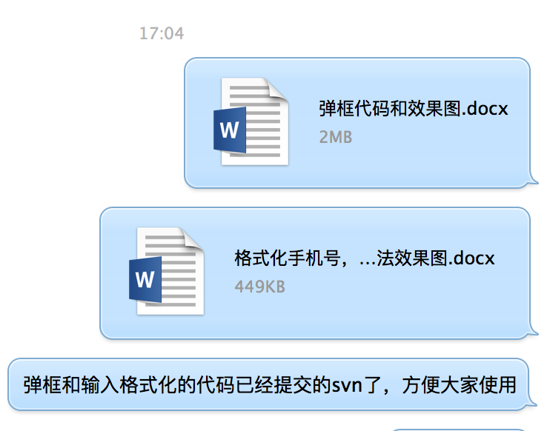 | 杨智帆 | 裴李桥、王晨晓、陈彭彭、余翔 | 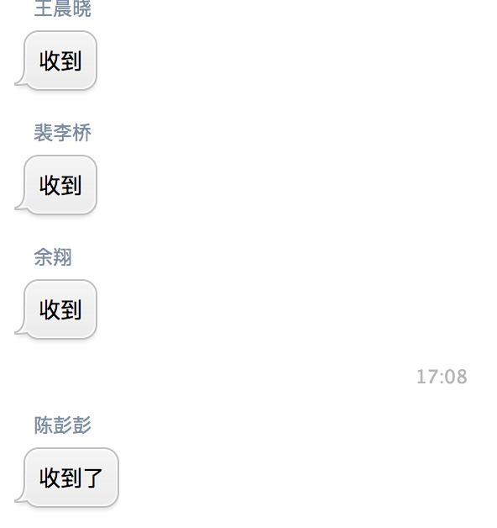
分享 | 2017-08-07 | rtx | 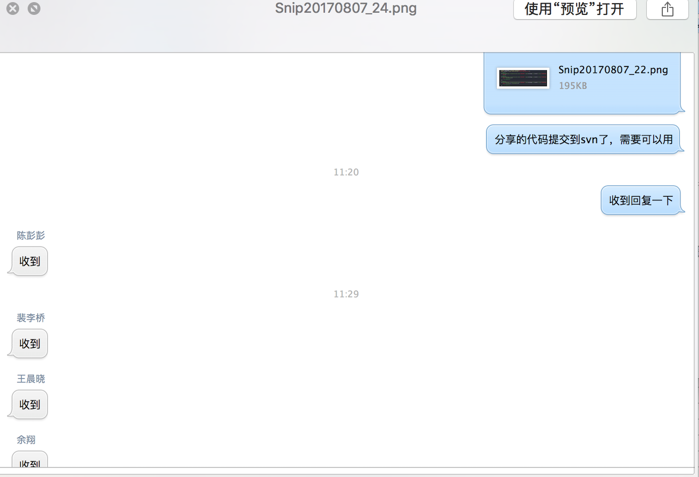 | 杨智帆 | 裴李桥、王晨晓、陈彭彭、余翔

